Photo references
ORIGINAL-SCAN CROPS / PHOTOGRAPHIC EVIDENCE
Cropped directly from the family album. These images replace the four poorly framed figures.

Catalog ID | Original object | Object photograph | Source page | Photo path
P09A-02 | Wrigley's Juicy Fruit, yellow wrapper | 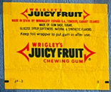 | P09A | assets/details/juicy.jpg
P09A-01 | Wriggler's Peppermint | 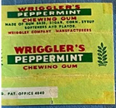 | P09A | assets/details/wriggler.jpg
P12A-01 | OK Big Babaloo: Otto & Alwin, story no. 1 | 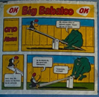 | P12A | assets/details/ok_big_babaloo_1.jpg
P12A-02 | OK Big Babaloo: Otto & Alwin, story no. 2 | 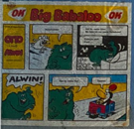 | P12A | assets/details/ok_big_babaloo_2.jpg
P06B-05 | Kent Turbo №184 Vauxhall Calibra | 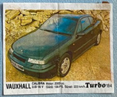 | P06B | assets/details/turbo.jpg

